20220303
REQUERIMIENTOS | TIPO | REQUISITO
Las personas tienen que registrarse con correo, telefono y nombre | RF | Ingreso al sistema |  | Funcionales | RF | Requisito
Generación de clave automática | RF | Ingreso al sistema |  | Requerimientos no funcionales | RNF
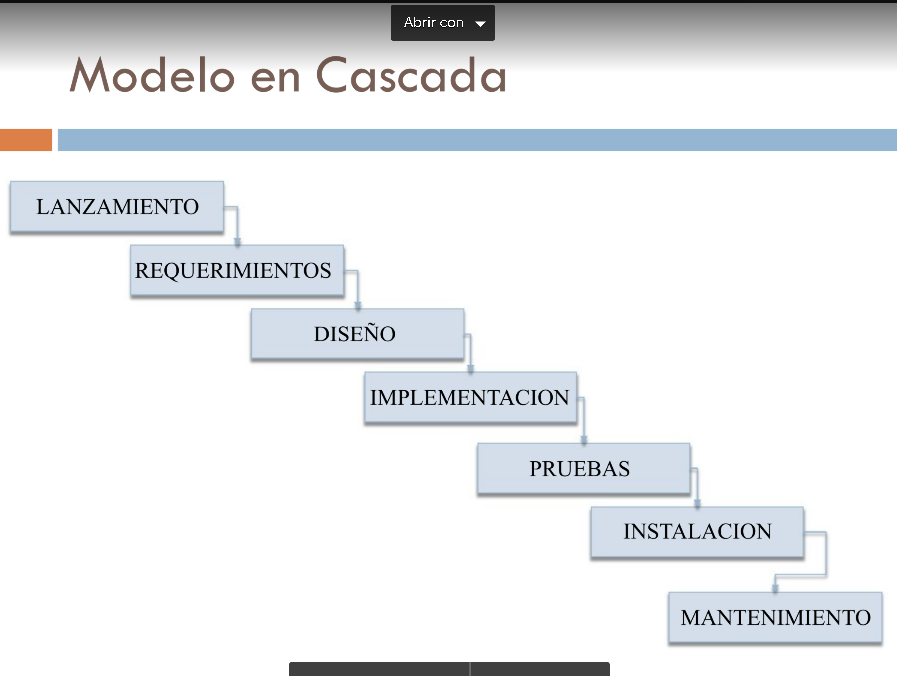
El sistema envía clave generada y usuario (correo) al correo | RF | Ingreso al sistema | USAR MODELO CASCADA
Cambio de clave sugerido al ingreso | RF | Ingreso al sistema
Ingreso al sistema con usuario y clave asignados | RF | Ingreso al sistema
El sistema debe validar que el usuario no exista | RF | Ingreso al sistema
El sistema debe recuperar contraseña si es necesario | RF | Ingreso al sistema

